Вкусное меню на сегодня
№ | Название | Предусловие | Шаги воспроизведения | Ожидаемый результат | Фактический результат | Вложение
1 | Нет локализации подраздела "Пицца" в разделе "Вкусное Меню На Сегодня".(отсутствует перевод на русский язык) | Открыта страница https://test-stand.gb.ru/seminar_stands/foodbuzz/index.html# | 1. Проскроллить страницу до раздела "Вкусное меню на сегодня" | Страница переведена на русский язык | 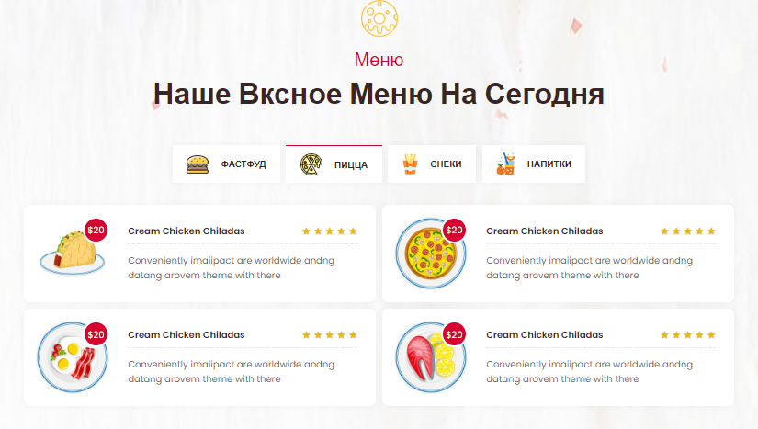 Страница на Английском языке |  | Также нет перевода на Снеках и Напитках. Экономим время , не пишем, Но в уме держим))
 |  |  | 2. перейти в подраздел "Пицца" кликнув на таб

2 | Критичность
 | Critical
 | Приоритет | Окружение
 | High | Яндекс браузер версия 23.1.5.708 Windows 10 Enterprise сборка 19041.1
2

№ | Название | Предусловие | Шаги воспроизведения | Ожидаемый результат | Фактический результат | Вложение
2 | Раздел "ФАСТФУД", карточка "Окунь С Ризотто Из Булгура". Цена отображается не корректно | Открыта страница https://test-stand.gb.ru/seminar_stands/foodbuzz/index.html# | 1. Проскроллить страницу до раздела "Вкусное меню на сегодня" | 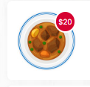 Отображение цены | 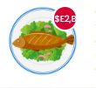 Некорректное отображение цены
 |  |  | 2. перейти в подраздел "Фастфуд" кликнув на таб

2 | Критичность
 | Critical
 | Приоритет | Окружение
 | High | Яндекс браузер версия 23.1.5.708 Windows 10 Enterprise сборка 19041.1
2

№ | Название | Предусловие | Шаги воспроизведения | Ожидаемый результат | Фактический результат | Вложение
3 | Раздел "ФАСТФУД", карточка "Куриная Грудка", нет картинки товара. | Открыта страница https://test-stand.gb.ru/seminar_stands/foodbuzz/index.html# | 1. Проскроллить страницу до раздела "Вкусное меню на сегодня" | Наличие картинки товара в карточке "Куриная грудка" | Картинка отсутствует
 |  |  | 2. перейти в подраздел "Фастфуд" кликнув на таб

2 | Критичность
 | Normal
 | Приоритет | Окружение
 | Medium | Яндекс браузер версия 23.1.5.708 Windows 10 Enterprise сборка 19041.1
2

№ | Название | Предусловие | Шаги воспроизведения | Ожидаемый результат | Фактический результат | Вложение
4 | При разрешении окна браузера по ширине от 992px до 1199px правая колонка карточек изменяет размер (Уменьшается) | Открыта страница https://test-stand.gb.ru/seminar_stands/foodbuzz/index.html# | 1. Проскроллить страницу до раздела "Вкусное меню на сегодня" | Одинаковые по размерам карточки | Размер правого столбца карточек меньше чем левого | 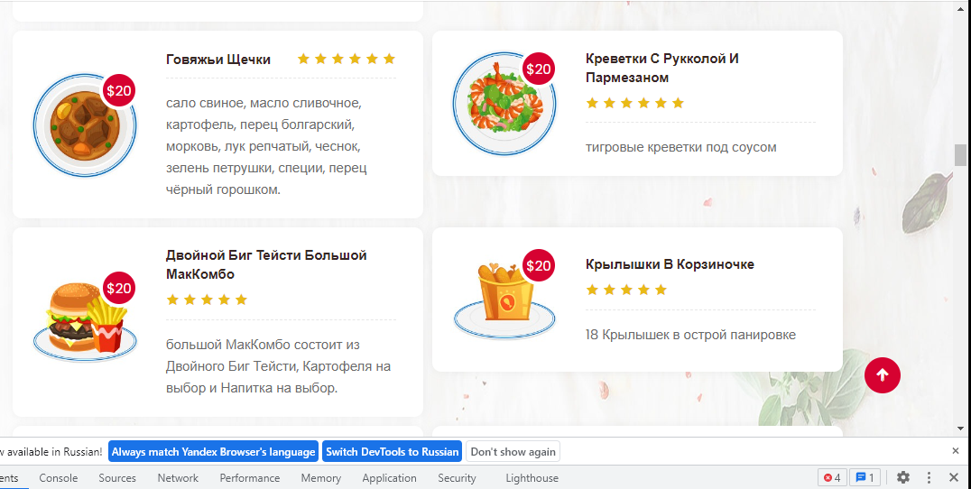
 |  |  | 2. Изменить размер окна браузера по ширине от 992px до 1199px

2 | Критичность
 | Trivial
 | Приоритет | Окружение
 | Low | Яндекс браузер версия 23.1.5.708 Windows 10 Enterprise сборка 19041.1
2

№ | Название | Предусловие | Шаги воспроизведения | Ожидаемый результат | Фактический результат | Вложение
5 | Не соритирует блюда по категориям | Открыта страница https://test-stand.gb.ru/seminar_stands/foodbuzz/index.html# | 1. Проскроллить страницу до раздела "Вкусное меню на сегодня" | Сортировка товаров по категории "фастфуд" | Сортировка отсутствует и включает в себя товары из других категорий |  | Сортировка отсутствует по всем подразделам не стал их расписывать в целях экономии времени))
 |  |  | 2. перейти в подраздел "Фастфуд" кликнув на таб

2 | Критичность
 | Critical
 | Приоритет | Окружение
 | High | Яндекс браузер версия 23.1.5.708 Windows 10 Enterprise сборка 19041.1
2

№ | Название | Предусловие | Шаги воспроизведения | Ожидаемый результат | Фактический результат | Вложение
6 | Не переходит в карточку блюда | Открыта страница https://test-stand.gb.ru/seminar_stands/foodbuzz/index.html# | 1. Проскроллить страницу до раздела "Вкусное меню на сегодня" | Переход в карточку товара | Переход отсутствует.Перекидывает в начало страницы
 |  |  | 2. перейти в подраздел "Фастфуд" кликнув на таб
 |  |  | 3. Навести курсор на название блюда в карточке товара
2 | Критичность |  | 4.кликнуть мышью на названии блюда в катрочке
 | Critical
 | Приоритет | Окружение
 | High | Яндекс браузер версия 23.1.5.708 Windows 10 Enterprise сборка 19041.1
2

3. баг-реп. Меню на сегодня
№ | Название | Предусловие | Шаги воспроизведения | Ожидаемый результат | Фактический результат | Вложение
1 | Раздел "Меню на сегодня", подраздел "Специальное летнее меню" карточка "Рыбное меню". Цена отображается не корректно | Открыта страница https://test-stand.gb.ru/seminar_stands/foodbuzz/index.html# | 1. Проскроллить страницу до раздела "Меню на сегодня" | Отображение цены | Некорректное отображение цены | 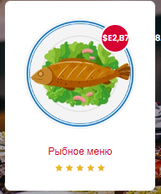

2 | Критичность
 | Critical
 | Приоритет | Окружение
 | High | Яндекс браузер версия 23.1.5.708 Windows 10 Enterprise сборка 19041.1
2

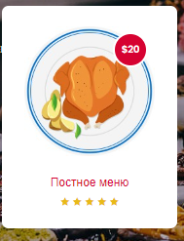
№ | Название | Предусловие | Шаги воспроизведения | Ожидаемый результат | Фактический результат | Вложение
2 | Локализация. Отображение цены товаров в карточках в долларах | Открыта страница https://test-stand.gb.ru/seminar_stands/foodbuzz/index.html# | 1. Проскроллить страницу до раздела "Меню на сегодня" | Отображение цены в рублях | Отображение цены в долларах

2 | Критичность
 | Critical
 | Приоритет | Окружение
 | High | Яндекс браузер версия 23.1.5.708 Windows 10 Enterprise сборка 19041.1
2

№ | Название | Предусловие | Шаги воспроизведения | Ожидаемый результат | Фактический результат | Вложение
3 | В карточке "Холодные закуски" подраздела "Специальное летнее меню" некорректное отображение звёзд оценки. | Открыта страница https://test-stand.gb.ru/seminar_stands/foodbuzz/index.html# | 1. Проскроллить страницу до раздела "Меню на сегодня" | Максимальное количество звезд (оценок) категорий 5, минимальное 1. | Отображается 6 звёзд | 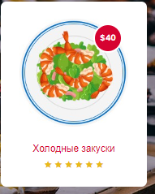

2 | Критичность
 | Trivial
 | Приоритет | Окружение
 | Low | Яндекс браузер версия 23.1.5.708 Windows 10 Enterprise сборка 19041.1
2

№ | Название | Предусловие | Шаги воспроизведения | Ожидаемый результат | Фактический результат | Вложение
4 | При клике на карточку "Постное меню" раздела "Меню на сегодня" отсутствует переход на страницу выбранной категории. | Открыта страница https://test-stand.gb.ru/seminar_stands/foodbuzz/index.html# | 1. Проскроллить страницу до раздела "Меню на сегодня" | Переход на страницу с товарами выбранной категории "Постное меню" | Переход по книку не происходит
 |  |  | 2. Кликнуть мышью на раздел "Постное меню"

2 | Критичность
 | Critical
 | Приоритет | Окружение
 | High | Яндекс браузер версия 23.1.5.708 Windows 10 Enterprise сборка 19041.1
2

3. баг-реп. Наши повара
№ | Название | Предусловие | Шаги воспроизведения | Ожидаемый результат | Фактический результат | Вложение
1 | Раздел "Наши повора", карточка шеф повара Tom Holland больше чем остальные. | Открыта страница https://test-stand.gb.ru/seminar_stands/foodbuzz/index.html# | 1. Проскроллить страницу до раздела "Наши повора" | Отображение трёх карточек шеф поваров одинакого размера. | 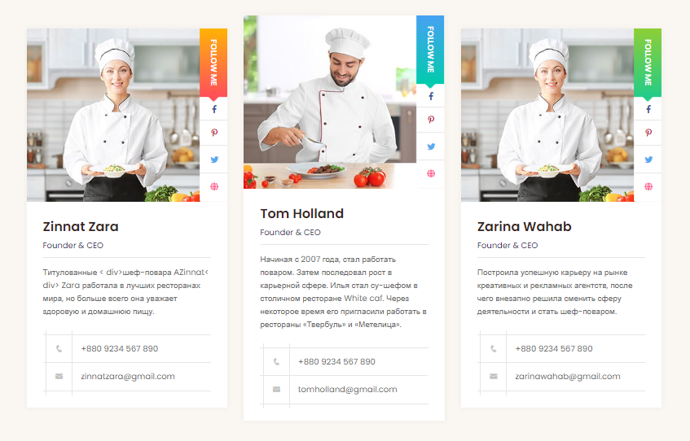 Центральная (вторая) карточка большего размера

2 | Критичность
 | Trivial
 | Приоритет | Окружение
 |  | Яндекс браузер версия 23.1.5.708 Windows 10 Enterprise сборка 19041.1
2 | Low

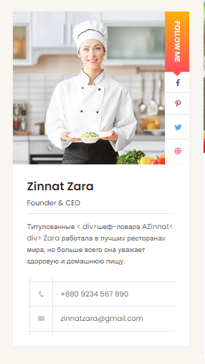
№ | Название | Предусловие | Шаги воспроизведения | Ожидаемый результат | Фактический результат | Вложение
2 | Локализация. Имя повара и профессия Zinnat Zara написано на английском, а не на русском языке | Открыта страница https://test-stand.gb.ru/seminar_stands/foodbuzz/index.html# | 1. Проскроллить страницу до раздела "Наши повора" | Отображение Имени профессии на русском | Отображение имени и профессии на английском |  | Остальные повара также , дублировать не стал

2 | Критичность
 | Normal
 | Приоритет | Окружение
 | Medium | Яндекс браузер версия 23.1.5.708 Windows 10 Enterprise сборка 19041.1
2

№ | Название | Предусловие | Шаги воспроизведения | Ожидаемый результат | Фактический результат | Вложение
3 | Отсутствует перевод на русский язык указателя перехода в соц. Сети | Открыта страница https://test-stand.gb.ru/seminar_stands/foodbuzz/index.html# | 1. Проскроллить страницу до раздела "Меню на сегодня" | Переведённый указатель на русский язык | Надпись указателя на английском языке "Follow me" |  | Остальные карточки также, дублировать не стал

2 | Критичность
 | Trivial
 | Приоритет | Окружение
 | Low | Яндекс браузер версия 23.1.5.708 Windows 10 Enterprise сборка 19041.1
2

№ | Название | Предусловие | Шаги воспроизведения | Ожидаемый результат | Фактический результат | Вложение
4 | Отсутствует переход на соц. Сеть Facebook | Открыта страница https://test-stand.gb.ru/seminar_stands/foodbuzz/index.html# | 1. Проскроллить страницу до раздела "Наши повора" | Переход на страницу повара в сети Facebook | Перекидывает в начало страницы
 |  |  | 2.В карточке повара навести курсор на иконку соц сети Facebook
 |  |  | 3. Кликнуть левой кнопкой мыши для перехода
2 | Критичность
 | Normal
 | Приоритет | Окружение
 | Medium | Яндекс браузер версия 23.1.5.708 Windows 10 Enterprise сборка 19041.1
2

№ | Название | Предусловие | Шаги воспроизведения | Ожидаемый результат | Фактический результат | Вложение
5 | Отсутствует переход на соц. Сеть Pinterest | Открыта страница https://test-stand.gb.ru/seminar_stands/foodbuzz/index.html# | 1. Проскроллить страницу до раздела "Наши повора" | Переход на страницу повара в сети Pinterest | Перекидывает в начало страницы
 |  |  | 2.В карточке повара навести курсор на иконку соц сети Pinterest
 |  |  | 3. Кликнуть левой кнопкой мыши для перехода
2 | Критичность
 | Normal
 | Приоритет | Окружение
 | Medium | Яндекс браузер версия 23.1.5.708 Windows 10 Enterprise сборка 19041.1
2

№ | Название | Предусловие | Шаги воспроизведения | Ожидаемый результат | Фактический результат | Вложение
6 | Отсутствует переход в браузер при нажатии на иконгу с изображением Глобуса. | Открыта страница https://test-stand.gb.ru/seminar_stands/foodbuzz/index.html# | 1. Проскроллить страницу до раздела "Наши повора" | Переход в интернет браузер | Перекидывает в начало страницы
 |  |  | 2.В карточке повара навести курсор на иконку Глобуса
 |  |  | 3. Кликнуть левой кнопкой мыши для перехода
2 | Критичность
 | Normal
 | Приоритет | Окружение
 | Medium | Яндекс браузер версия 23.1.5.708 Windows 10 Enterprise сборка 19041.1
2

№ | Название | Предусловие | Шаги воспроизведения | Ожидаемый результат | Фактический результат | Вложение
7 | Карточка повара №1 и №3 имеют одинаковую фотографию повара | Открыта страница https://test-stand.gb.ru/seminar_stands/foodbuzz/index.html# | 1. Проскроллить страницу до раздела "Наши повора" | Имя соответствует фотографии повара | Фото в карточках №1 и №2 одинаковык , а имена разные

2 | Критичность
 | Normal
 | Приоритет | Окружение
 | Medium | Яндекс браузер версия 23.1.5.708 Windows 10 Enterprise сборка 19041.1
2

№ | Название | Предусловие | Шаги воспроизведения | Ожидаемый результат | Фактический результат | Вложение
8 | Некорректный перевод описания в карточке повара Zinnat Zara | Открыта страница https://test-stand.gb.ru/seminar_stands/foodbuzz/index.html# | 1. Проскроллить страницу до раздела "Наши повора" | Корректное описание на русском языке | Не корректное описание со спец символами | 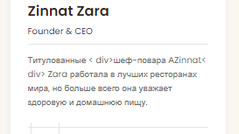

2 | Критичность
 | Normal
 | Приоритет | Окружение
 | Medium | Яндекс браузер версия 23.1.5.708 Windows 10 Enterprise сборка 19041.1
2

№ | Название | Предусловие | Шаги воспроизведения | Ожидаемый результат | Фактический результат | Вложение
9 | При переходе в карточку повара Tom Holland разворачивается карточка другого повара. | Открыта страница https://test-stand.gb.ru/seminar_stands/foodbuzz/index.html# | 1. Проскроллить страницу до раздела "Наши повора" | Описание карьеры шеф повара Tom Holland | Описание карьеры шеф повара Donald T. Benjamin | 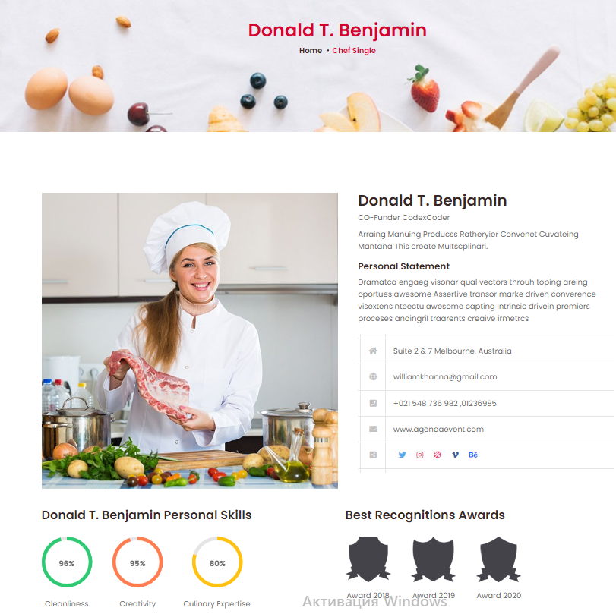
 |  |  | 2. Навести курсор на имя повара
 |  |  | 3. Кликнуть левой кнопкой мыши для перехода в карточку повара Tom Holland |  |  |  | Остальные карточки также, дублировать не стал
2 | Критичность
 | Normal
 | Приоритет | Окружение
 | Medium | Яндекс браузер версия 23.1.5.708 Windows 10 Enterprise сборка 19041.1
2

№ | Название | Предусловие | Шаги воспроизведения | Ожидаемый результат | Фактический результат | Вложение
10 | Отсутствует перевод на русский язык при переходе в карточку повара Tom Holland | Открыта страница https://test-stand.gb.ru/seminar_stands/foodbuzz/index.html# | 1. Проскроллить страницу до раздела "Наши повора" | Страница переведена на русский язык | Вся страница на английском языке
 |  |  | 2. Навести курсор на имя повара
 |  |  | 3. Кликнуть левой кнопкой мыши для перехода в карточку повара Tom Holland |  |  |  | Остальные карточки также, дублировать не стал
2 | Критичность
 | Normal
 | Приоритет | Окружение
 | Medium | Яндекс браузер версия 23.1.5.708 Windows 10 Enterprise сборка 19041.1
2

